Overall
◆手術室配置管理システム |  |  | 28th May 2018

１．目的
 | １）手術を行う際に、術式ごとに用意する機械、器具、材料等を選定し正しい場所に配置する事が出来るようにする
 | ２）Dr.の作成した手術申込オーダ情報と連携して、手術の準備を行う職員（看護師・臨床工学技士・放射線技師等）が当システムを参照し手術の準備を行う

２．機能概要案
 | １）OSはWindowsとし、IEでの動作を前提とする
 | ２）画面構成は以下とする
 |  | ・メニュー画面
 |  | 各種機能へ遷移する
 |  | ・手術スケジュール一覧管理画面
 |  | 予定されている手術を一覧で表示し、各手術に対して手術室配置詳細画面を起動する
 |  | 日付、手術室、術式、執刀医ごとに絞り込み、ソートが出来るようにする
 |  | ・手術室配置詳細画面
 |  | 配置マスタの情報を読み込み術式に対して、各機械、器具、材料等の配置を確認する
 |  | Drag&Dropで各機械、器具、材料等の配置を変更し、保存出来るようにする
 |  | ・配置マスタ管理画面
 |  | 術式ごとに使用する機械、器具、材料等の配置をDrag&Dropで決定し、修正、保存出来るようにする
 |  | ・機器機材マスタ管理画面
 |  | 各機械、器具、材料等の名称、大きさ、色などを登録、修正出来るようにする
 |  | ・手術室マスタ管理画面
 |  | 上位電子カルテシステムの部署マスタと連携し、手術室の管理を行う
 | ３）テーブル構成は以下とする
 |  | ・手術スケジュール管理トランザクションテーブル
 |  | ・手術室配置詳細トランザクションテーブル
 |  | ・配置マスタテーブル
 |  | ・機器機材マスタテーブル
 |  | ・手術室マスタテーブル

３．開発スケジュール案

要件定義
1week

開発・単体テスト
1month

結合テスト・セットアップ
2weeks

稼働立会
1week

画面遷移
４．画面遷移（デザインの見直しあり、アイコン等の使用あり）
 | １）メニュー画面案
 |  |  |  |  |  |  |  |  |  |  |  |  |  |  |  | カレンダー例（未来日を選択しやすいように考慮）
手術室配置管理システム
クリックで手術スケジュール一覧管理画面へ
日付はDefault当日、日付クリックで右図のようなカレンダー表示
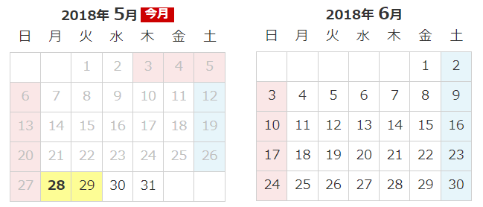

手術スケジュール一覧管理
2018/05/28

配置マスタ管理
クリックで配置マスタ管理画面へ

機器機材マスタ管理
クリックで機材機器マスタ管理画面へ

手術室マスタ管理
クリックで手術室マスタ管理画面へ

 | ２）手術スケジュール一覧管理画面案

各項目で絞り込みを可能にする
日付はBS/DELで空欄可とし、当日より未来日を取得する
 | 手術スケジュール一覧管理

 |  | 【開始日付】 |  |  | 【診療科】 |  |  | 【手術室】 |  | 【術式】 |  |  |  | 【執刀医】
2018/05/28

各項目でソートを可能にする
 |  | No | 診療科 |  | 開始予定日時 |  |  | 終了予定日時 |  | 状況 | 手術室 |  | 術式 |  |  |  | 執刀医 |  | 担当看護師
 |  | 1
 |  | 2
 |  | 3
 |  | 4
 |  | 5
 |  | 6
 |  | 7
クリックで選択→色反転→詳細ボタン押下で詳細画面へ
ダブルクリックで詳細画面へ
 |  | 8
 |  | 9
 |  | 10
 |  | 11
 |  | 12
 |  | 13
 |  | 14
 |  | 15

 | ３）手術室配置詳細画面案
 |  |  |  |  |  |  |  |  |  |  |  |  |  |  |  |  |  |  |  | 2018/06/04:Phat：
 |  |  |  |  |  |  |  |  |  |  |  |  |  |  |  |  |  |  |  | １．Aの領域初期何もありませんか、それともありますか（有れば、なんですか、リストして下さい。）
 | 手術室配置詳細画面 |  |  |  |  |  |  |  |  |  |  |  |  |  |  |  |  |  |  |  | Dr.が登録した手術申込オーダ情報を読み込んで、診療科と術式をKeyにして、配置路登録管理マスタで登録した配置画面を初期表示させます
 |  |  |  |  |  |  |  |  |  |  |  |  |  |  |  |  |  |  |  | ２．Dの領域に対象の機器をDrag&DropでAの領域へ追加出来るようにするでしょう。Bの領域はなんですか、説明する機能でしょう。
 |  | 【日付】 |  |  | 【診療科】 |  |  | 【手術室】 |  | 【術式】 |  |  |  | 【執刀医】 |  |  |  |  |  |  | 配置登録マスタに登録されている絵から、個別にcustomizeする為に、Bの領域に機器一覧を表示して、Bの領域からAの領域へ追加できるようにします
 |  | 2018/5/28 |  |  | 外科 |  |  | 手術室１ |  | 急患 一般開腹 |  |  |  | テスト医師 |  |  | 機器一覧 |  |  | ３．これらなんですか。これらだけいつも丸型ですか。
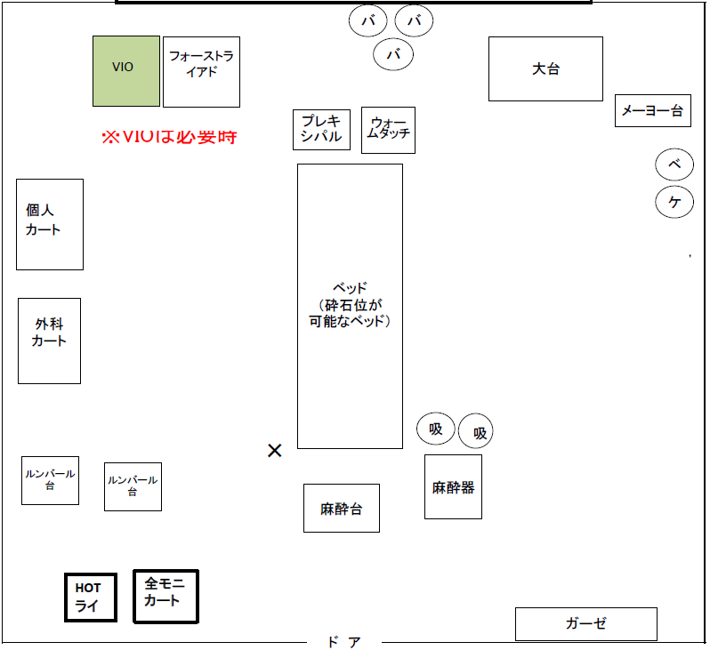
 |  |  |  |  |  |  |  |  |  |  |  |  |  |  |  |  |  |  |  |  | 手術に使用する機械です。機械ごとの絵を機器機材マスタで登録します
B
 |  |  |  |  |  |  |  |  |  |  |  |  |  |  |  |  | 機器コード | 機器名称
 |  |  |  |  |  |  |  |  |  |  |  |  |  |  |  |  | 001 | 個人カート
D

A

該当診療科の機器一覧を表示させる
対象の機器をDrag&Dropで左へ追加出来るようにする

任意の機器を移動、削除できるようにする

 | ４）配置マスタ管理画面案

 | 配置マスタ管理画面案
 |  | 【配置マスタ一覧】
 |  | 配置マスタコード |  |  | 診療科 |  | 術式 |  |  |  |  | 手術室 |  |  | 執刀医 |  | 有効開始日 |  | 有効終了日

 |  | 【開始日】 |  |  |  | 【終了日】
2018/05/28
9999/12/31
 |  | 【術式】

 |  | 【診療科】 |  |  | 【配置マスタコード】

 |  | 【手術室】 |  |  | 【執刀医】

 |  | 【機器一覧】
 |  | 機器コード |  | 機器名称
 |  | 001 |  | 個人カート

 | ５）機器機材マスタ管理画面案

 | 機器機材マスタ管理画面案

 |  | 【機器機材マスタ一覧】
 |  | 機器コード |  |  | 機器名称 |  |  |  |  | 形 | 色 |  | テキスト |  |  |  | 有効開始日 |  | 有効終了日

 |  | 【機器コード】

 |  | 【機器名称】

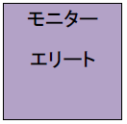
 |  | 【形】 |  |  | 【開始日】 |  |  |  | 【終了日】
2018/05/28
9999/12/31

 |  | 【色】

 |  | 【テキスト入力】

 | ６）手術室マスタ管理画面案

 | 手術室マスタ管理画面案

 |  | 【手術室マスタ一覧】
 |  | 手術室コード |  |  | 手術室名称 |  |  |  |  | オーダ手術室コード |  |  | オーダ手術室名称 |  |  |  | 有効開始日 |  | 有効終了日

 |  | 【手術室コード】 |  |  | 【手術室名称】 |  |  |  |  | 【オーダ手術室コード】 |  |  | 【オーダ手術室名称】 |  |  |  | 【開始日】 |  | 【終了日】
2018/05/28
9999/12/31

